상품제안서
쿠비녹스 인덱스도마 4P | 상품코드: S25339

 |  |  |  |  |  |  | 02-713-8555 | www.synergygift.co.kr
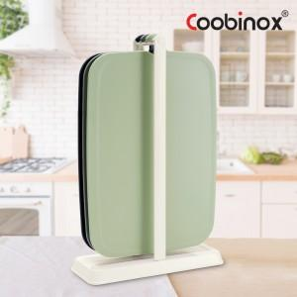 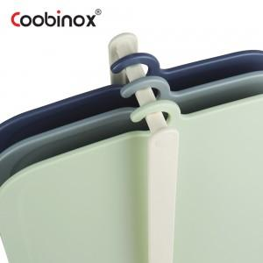 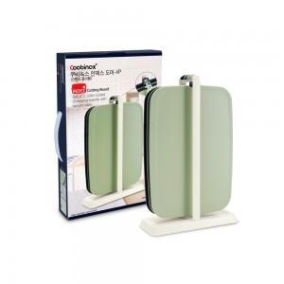

【상세/제작정보】 | 1. 스타일리쉬한 컬러 3종으로 구분 되어서 식재료별로 사용할 수 있습니다.<div>2. 3종의 도마를 수납할 수 있는 걸이형 스텐드가 있어서 건조와 보관이 용이합니다.</div>3. 도마가 두꺼워(4mm) 안정감이 있고 테두리에 홈이 있어서 작은 양의 국물이 흐르는 것을 방지합니다. ​

【인쇄/포장옵션】 | 스티커 / 포장불가능

【공급단가】 | 수량 | 50~ | 100~ | 500~ | 1,000~ | 2,000~
*VAT별도 | 단가 | 8,450원 | 8,170원 | 7,890원 | 7,600원 | 7,320원

【상품 URL】 | https://www.synergygift.co.kr:443/src/goods_detail.php?gdno=25339

